Ersättning av okända tecken
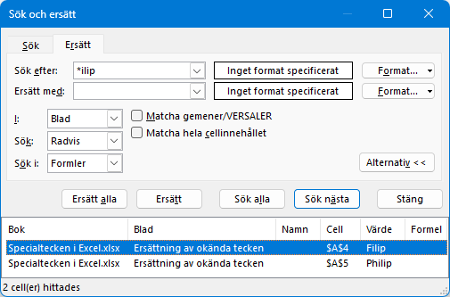
Namn
Gustafsson
Gustavsson
Filip
Philip

